Hinweis
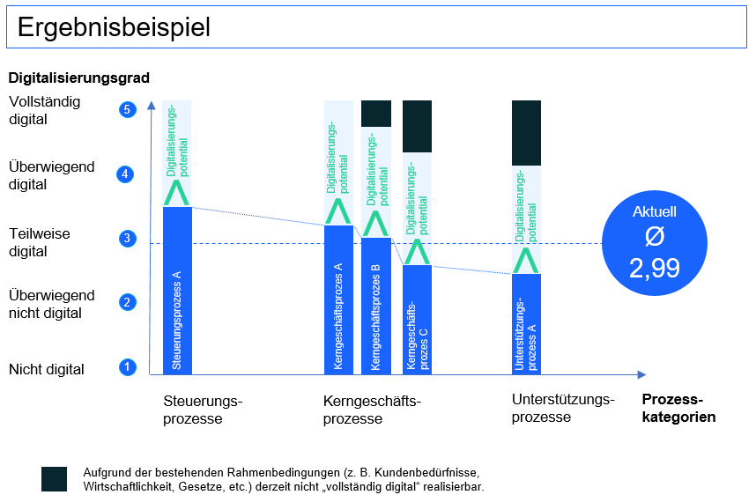
Eine Kurzanleitung zur Nutzung
des Management-Cockpits finden Sie
auf unserer Website unter: https://www.bitkom.org/Themen/Technologien-Software/Digital-Office/Reifegradmodell-Digitale-Geschaeftsprozesse.html
?
Reifegradmodell Digitale Prozesse 2.0 Management-Cockpit

Grafische Auswertung
Suche und Auswertung bewerteter Prozesse |  |  | Felder zum ausfüllen | Vergleich |  |  | Felder zum ausfüllen

Analyse A | Auswahlfelder* |  | Gesamtanzahl der bisher durchgeführten Bewertungen je Kategorie | Analyse B | Auswahlfelder* |  | Gesamtanzahl der bisher durchgeführten Bewertungen je Kategorie
 | *Bitte jeweils nur eine Kategorie/Möglichkeit auswählen |  |  |  | *Bitte jeweils nur eine Kategorie/Möglichkeit auswählen
Prozessname |  |  | 0 | Prozessname |  |  | 0
Prozesskategorie |  |  | 0 | Prozesskategorie |  |  | 0
Kunde(-n) |  |  | 0 | Kunde(-n) |  |  | 0

Alle Bewertungen |  |  | 0 | Alle Bewertungen |  |  | 0
Organisationeinheit(-en) |  |  | 0 | Organisationeinheit(-en) |  |  | 0

Dimension | Kriterium | Gewichtung** ** Bitte bei Bedarf jeweils gewichten | Analyse A | Dimension | Kriterium | Gewichtung** ** Bitte bei Bedarf jeweils gewichten | Analyse B
1) Technologie | Technologiebasis | 1 | #N/A | 1) Technologie | Technologiebasis | 1 | #N/A
 | Tools im Prozess | 1 | #N/A |  | Tools im Prozess | 1 | #N/A
 | Systemintegration | 1 | #N/A |  | Systemintegration | 1 | #N/A
2) Prozessdaten | Datenerhebung | 1 | #N/A | 2) Prozessdaten | Datenerhebung | 1 | #N/A
 | Datenbereitstellung | 1 | #N/A |  | Datenbereitstellung | 1 | #N/A
 | Datenverwendung | 1 | #N/A |  | Datenverwendung | 1 | #N/A
3) Prozessqualität | Beschreibung | 1 | #N/A | 3) Prozessqualität | Beschreibung | 1 | #N/A
 | Ausführung | 1 | #N/A |  | Ausführung | 1 | #N/A
 | Compliance | 1 | #N/A |  | Compliance | 1 | #N/A
4) Kundinnen & Kunden | Zentrierung | 1 | #N/A | 4) Kundinnen & Kunden | Zentrierung | 1 | #N/A
 | Nutzen | 1 | #N/A |  | Nutzen | 1 | #N/A
 | Partizipation | 1 | #N/A |  | Partizipation | 1 | #N/A
5) Skills & Kultur | Digital Skills | 1 | #N/A | 5) Skills & Kultur | Digital Skills | 1 | #N/A
 | Digital Leadership | 1 | #N/A |  | Digital Leadership | 1 | #N/A
 | Digital Mindset | 1 | #N/A |  | Digital Mindset | 1 | #N/A
 | Analyse A | 15 | #N/A |  | Analyse B | 15 | #N/A

Grafik:

Bewertungsskala

Skalen für die Einschätzung | Alternativ: Einschätzung in Prozent | Alternative Skalen | Wert
nicht digital | 0 | trifft überhaupt nicht zu | 1
überwiegend nicht digital | > 0 - 15 % | trifft eher nicht zu | 2
teilweise digital | > 15 % - 50 % | teils / teils | 3
überwiegend digital | > 50 % - 85 % | trifft eher zu | 4
vollständig digital | > 85 % - 100 % | trifft voll und ganz zu | 5

Für die Bewertung der Kriterien erfolgt auf einer fünf-stufigen Likert-Skala. Diese ungerade Ordinalskala wurde
aufgrund ihres einfachen Handlings und der Möglichkeit der neutralen Haltung ausgewählt.
Im "Reifegradmodell" werden fünf Stufen verwendet: nicht digital; überwiegend nicht
digital; teilweise digital; überwiegend digital; vollständig digital.
Bei einigen Fragen kann es zur Beantwortung der Frage sinnvoll sein, die Skalen »trifft überhaupt nicht zu«;
»trifft eher nicht zu«; »teils / teils«; »trifft eher zu«; »trifft voll und ganz zu« zu nutzen. Um eine anschauliche
Darstellung und somit bessere Verständlichkeit sowie Akzeptanz des Modells zu ermöglichen, wird im Modell
durchgehend die Skala »nicht digital« bis »vollständig digital« verwendet.

Management-Cockpit
Ergebnis
 | Digitalisierungsgrad | Digitalisierungspotential | Aufgrund der bestehenden Rahmenbedingungen (z. B. Kundenbedürfnisse, Wirtschaftlichkeit, Gesetze, etc.) derzeit nicht „vollständig digital“ realisierbar.
Kunde A | 3.37 | 0.63 | 1.00
Unternehmen XXX | 3.40 | 0.60 | 1.00
Kunde B | 3.47 | 1.03 | 0.50
 | 0.00 | 0.00
Maßnahmen zur Steigerung des Digitalisierungsgrads.

Ihr Text

 | 3.41

